关系图
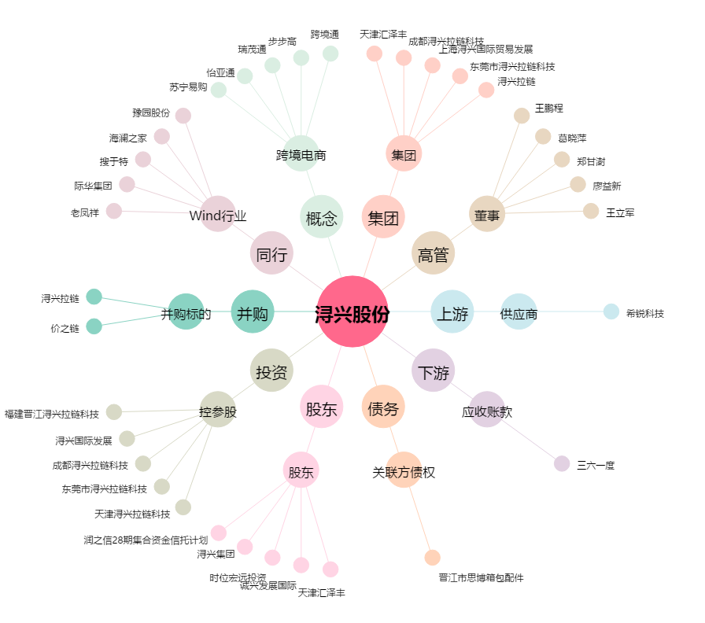
浔兴股份[002098.SZ] - 关系概览图

